Sheet2
页面 | 首页 | 游戏搜索页 | 商品类型搜索页 | 商品列表页
截图 | 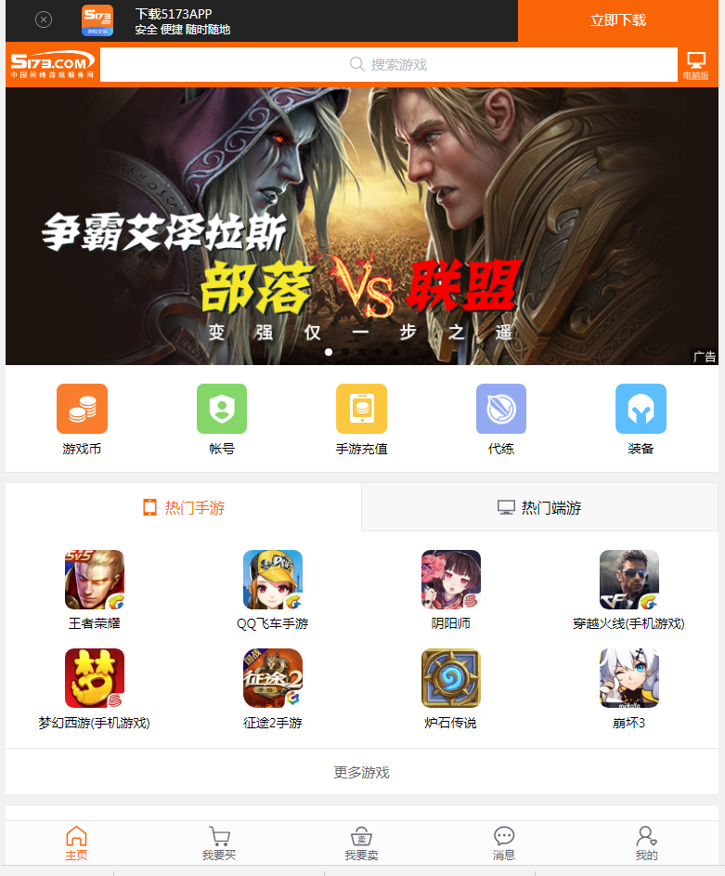 | 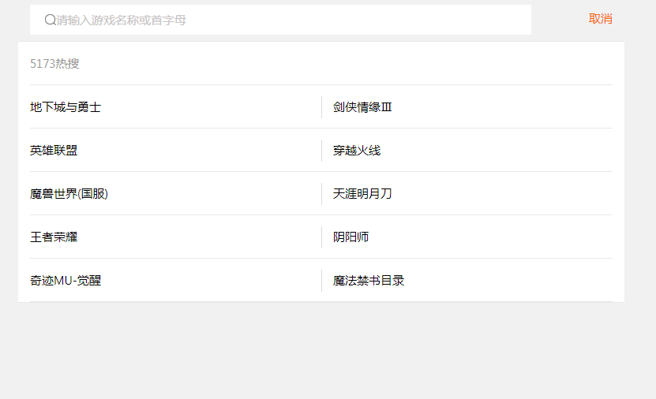 | 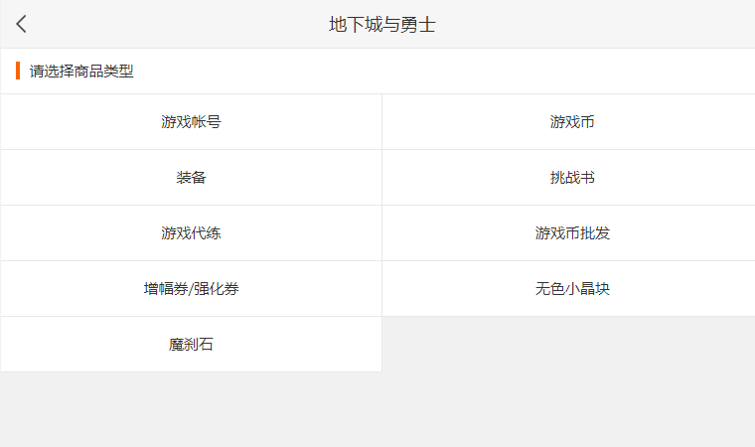 | 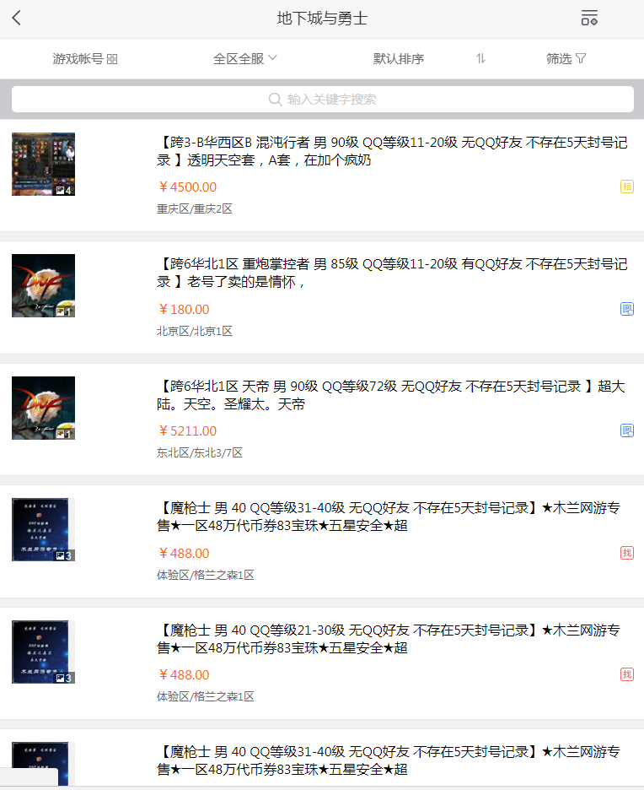
处理人 | 刘振宇 |  | 刘振宇 | 刘振宇
进度 | 切图已完成 |  | 切图已完成 | 切图已完成

 | 商品详情页 | 代练主页 | 代练列表页 | 代练详情页
 | 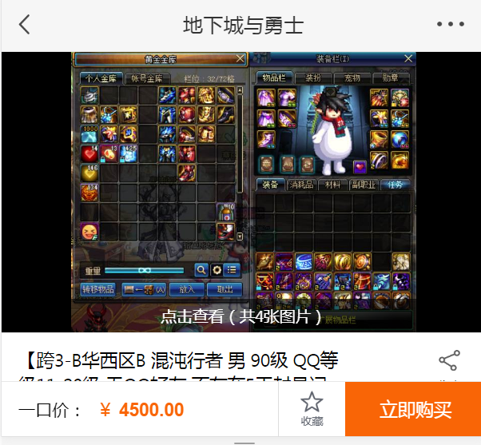 | 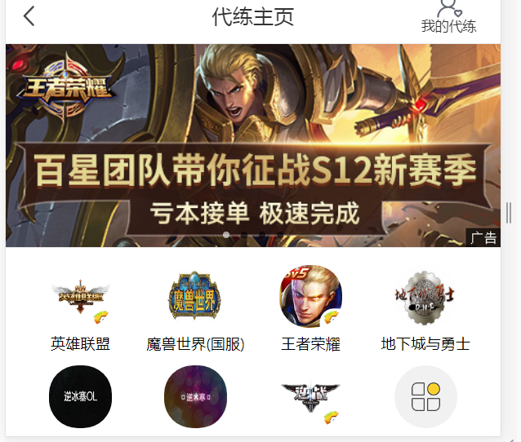 | 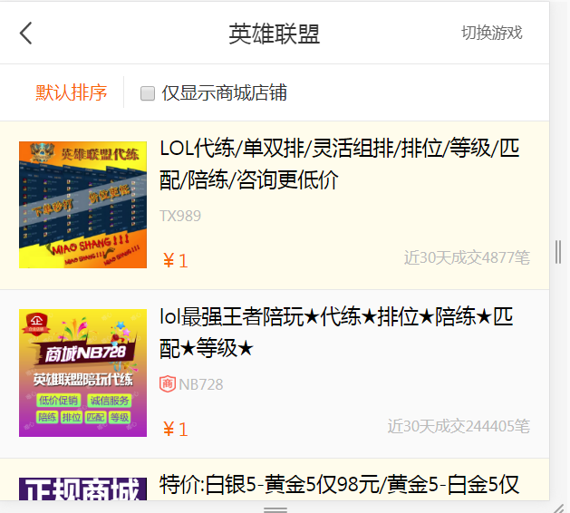 | 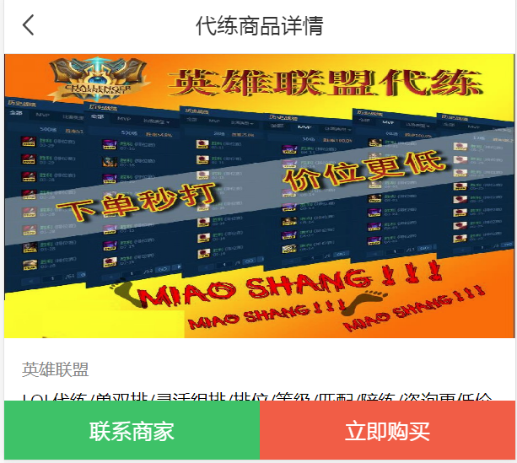
处理人
进度

 | 个人中心
 | 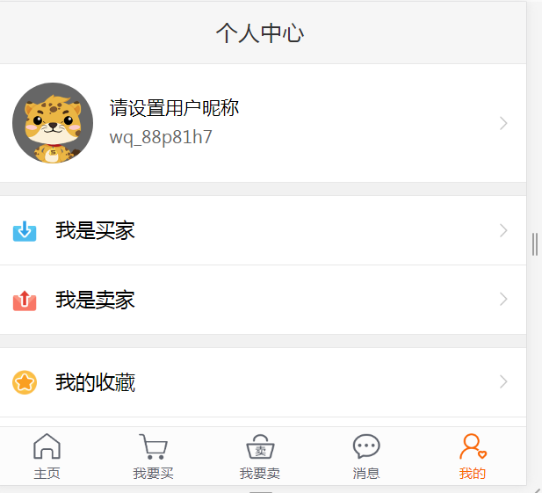 | 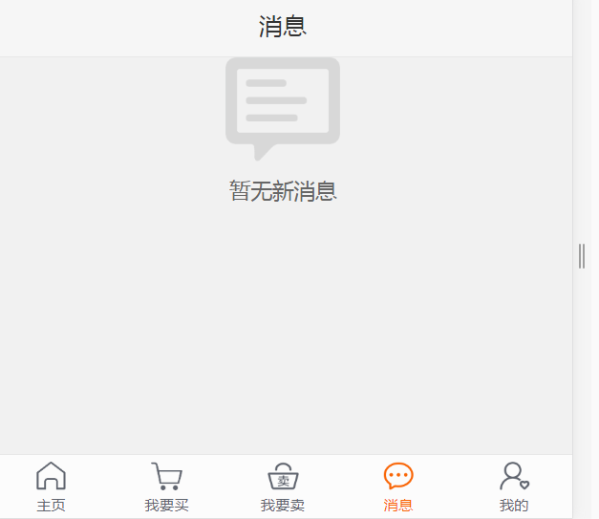

处理人
进度

